상품제안서
위생장갑 탑크린 고급 100매 | 상품코드: S12760

 |  |  |  |  |  | 02-713-8555 | www.synergygift.co.kr
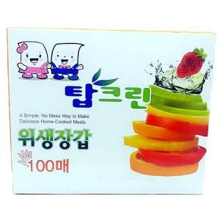

【상세/제작정보】 | 스티커제작비 별도

【인쇄/포장옵션】 | 스티커 / 포장불가능

【공급단가】 | 수량 | 200~ | 500~ | 1,000~ | 3,000~
*VAT별도 | 단가 | 1,220원 | 1,180원 | 1,130원 | 1,090원

【상품 URL】 | https://www.synergygift.co.kr:443/src/goods_detail.php?gdno=4015

